상품제안서
에스쿠다마 아로나 캐리어 20인치 | 상품코드: S25818

 |  |  |  |  |  |  | 02-713-8555 | www.synergygift.co.kr
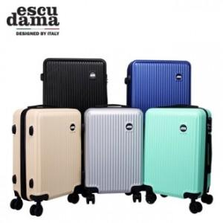

【상세/제작정보】 | 초경량 재질을 사용하여 편의성을 높였습니다

【인쇄/포장옵션】 | 스티커 / 종이상자

【공급단가】 | 수량 | 20~ | 50~ | 100~ | 300~ | 500~
*VAT별도 | 단가 | 29,700원 | 28,600원 | 27,500원 | 26,400원 | 25,740원

【상품 URL】 | https://www.synergygift.co.kr:443/src/goods_detail.php?gdno=25818

